Recommendation
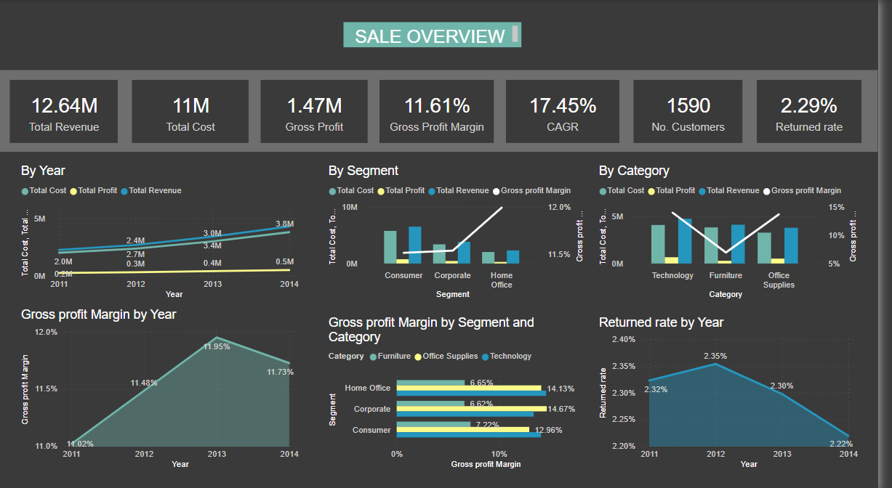
Insight
- Tỷ suất lợi nhuận trung bình của công ty là 11.61 % -> công ty đang hoạt động tốt (mức trung bình là 10%)

- Nhìn chung, doanh thu, chi phí tăng đều theo thời gian và khoảng cách lớn dần giữa 2 đường -> đồng tiền bỏ ra ngày càng có giá trị hơn
Lợi nhuận cũng tăng nhẹ theo thời gian, tuy nhiên tỷ suất lợi nhuận trên doanh thu năm 2014 có phần giảm nhẹ so với năm 2013 (giảm 0,22%)
=> Lý do có thể là do tốc độ tăng trưởng doanh thu nhanh hơn tốc độ tăng trưởng lợi nhuận

- Về phân khúc khách hàng: Phân khúc home office mặc dù đem lại doanh thu thấp nhất nhưng lại đạt được tỷ suất lợi nhuận cao nhất
=> Cân nhắc mở rộng tệp khách hàng này
Ở phân khúc này sản phẩm Office Supplies và Technology công ty có lời nhiều nhất

- Nhìn chung 2 sản phẩm Office Supplies và Technology có tỷ suất lợi nhuận cao hơn hẳn:
+ Technology: Doanh thu và % lợi nhuận cao nhất
+ Office Supplies: Doanh thu tuy thấp hơn Furniture nhưng % lợi nhuận cao hơn hẳn và chỉ thấp hơn technology một chút

- Tỷ lệ trả hàng là 2,29% và có xu hướng giảm theo thời gian

- Thị trường APAC có doanh thu lớn nhất và tỷ suất lợi nhuận là 12.16% (trung bình công ty là 11.61%)
-> Lý do: Doanh thu cao nhưng chi phí cũng rất cao, đặc biệt là chi phí khuyến mãi (cao nhất các thị trường)
-> Cân nhắc giảm bớt chi phí khuyến mãi để thu về được nhiều lợi nhuận hơn
đặc biệt với khu vực Southest Asia: Myanmar, Philipines, Thailand, Vietnam
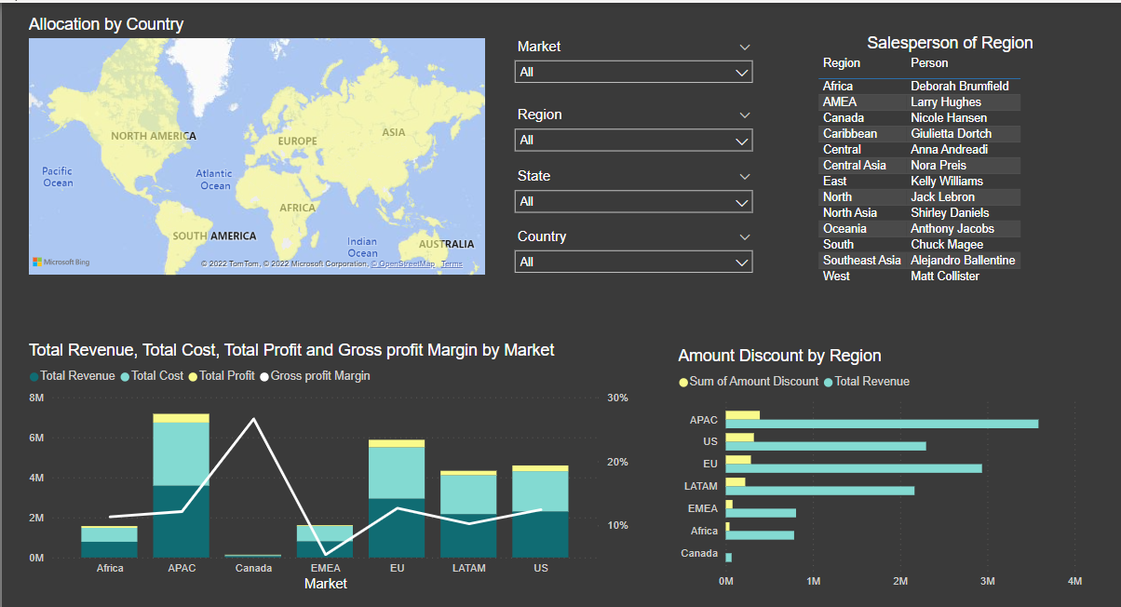
- Thị trường Canada có doanh thu, chi phí và lợi nhuận thấp nhất trong các thị trường nhưng mang lại tỷ suất lợi nhuận cao nhất (26.62%)
-> Thị trường rất tiềm năng
-> Cân nhắc mở rộng thị trường này, nghiên cứu thị trường này để tăng doanh thu bán hàng như khuyến mãi
- Thị trường EMEA có tỷ suất lợi nhuận thấp nhất, chỉ 5,45%
-> Nguyên nhân đến từ chi phí rất cao nên không có lời
-> Cắt giảm chi phí và điều chỉnh lại kế hoạch tăng doanh thu

Recommendation
- Chọn sản phẩm Technology và Office Supplies làm sản phẩm chiến lược
- Chiến lược mở rộng thị trường:
Mở rông thị trường Canada, có thể tăng khuyến mãi để tăng doanh thu

